상품제안서
[엔토] 프리미엄 5in1 전동 와인오프너 풀세트 (포일커터, 푸어러, 진공스토퍼, 스토리지 거치대, 와인 오프너)[인쇄무료] | 상품코드: F28494

 |  |  |  |  |  |  | 02-412-0044 | www.easy1.co.kr
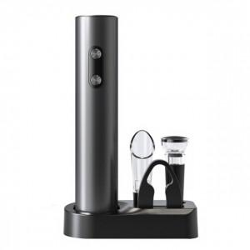

【상세/제작정보】 | <span style="font-size: 12pt;"><b>** 배송비- 한박스 20개 / 5000원 별도</b></span>

【인쇄/포장옵션】 | 레이저, 개별인쇄 / 포장불가능

【공급단가】 | 수량 | 50~ | 100~ | 500~ | 1,000~ | 2,000~
*VAT별도 | 단가 | 14,370원 | 14,140원 | 13,800원 | 13,450원 | 13,220원

【상품 URL】 | http://www.easy1.co.kr/src/goods_detail.php?gdno=28494

